2024
Lietuvos pieno gamintojų patiekto žalio pieno kiekio* šalies pieno supirkėjams suvestinė ataskaita (2024 m. vasario mėn.)

Atnaujinta: 2024.03.22

Pagal gamintojų / tiekėjų grupes | Matavimo vnt. | 2023 |  | 2024 |  | Pokytis, proc.
 |  | vasaris | gruodis | sausis | vasaris | mėnesio** | metų***
Natūralaus riebumo pienas
Iš ūkininkų ir šeimos ūkių | t | 55,641.64 | 66,286.69 | 64,254.67 | 59,152.39 | -7.94 | 6.31
Iš žemės ūkio bendrovių ir įmonių* |  | 36,691.19 | 42,734.73 | 44,515.29 | 42,794.11 | -3.87 | 16.63
Bendras kiekis* |  | 92,332.83 | 109,021.42 | 108,769.96 | 101,946.50 | -6.27 | 10.41
Vidutinis pieno riebumas1) | % | 4.33 | 4.41 | 4.35 | 4.29 | -1.38 | -0.92
Vidutinis pieno baltymingumas2) |  | 3.46 | 3.54 | 3.53 | 3.47 | -1.70 | 0.29
Bazinių rodiklių pienas3)
Iš ūkininkų ir šeimos ūkių | t | 70,605.76 | 87,390.49 | 83,909.84 | 75,608.99 | -9.89 | 7.09
Iš žemės ūkio bendrovių ir įmonių* |  | 48,329.24 | 57,027.50 | 58,713.90 | 55,372.72 | -5.69 | 14.57
Bendras kiekis* |  | 118,935.00 | 144,417.99 | 142,623.75 | 130,981.71 | -8.16 | 10.13

Pastaba: duomenys pateikti pagal Pieno supirkimo ir pardavimo mėnesio ataskaitą PS-2.
1) ir 2) svertinis;
3) bazinių rodiklių pienas (riebumas – 3,4 %, baltymingumas – 3,0 %), perskaičiuotas pagal metodiką, patvirtintą Lietuvos Respublikos žemės ir miškų ūkio
ministerijos 1998 m. vasario mėn. 12 d. įsakymu Nr. 67.
* į kiekio apskaičiavimą įtrauktas Lietuvos pieno supirkėjų supirktas žalio pieno kiekis iš šalies pieno gamintojų ir Lietuvos pieno perdirbimo įmonėse gauto
(primelžto) žalio pieno kiekis, skirtas perdirbti įmonių viduje;
** lyginant 2024 m. vasario mėn. su sausio mėn.; *** lyginant 2024 m. vasario mėn. su 2023 m. vasario mėn.

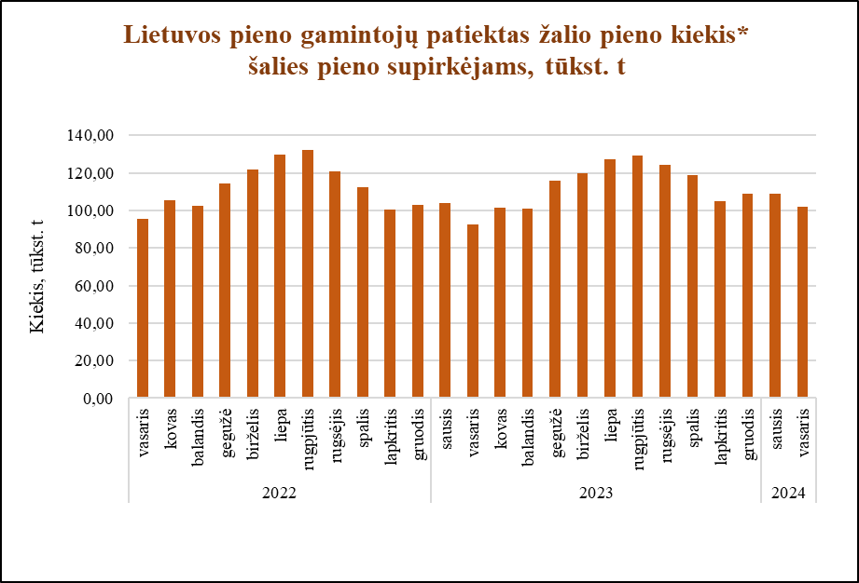

Šaltinis ŽŪDC (LŽŪMPRIS)

© VĮ Žemės ūkio duomenų centras (ŽŪDC)
Naudojant VĮ Žemės ūkio duomenų centro informaciją, būtina nurodyti informacijos šaltinį.

